상품제안서
자바제트라인3본입세트 | 상품코드: S22472

 |  |  |  |  |  |  | 02-713-8555 | www.synergygift.co.kr
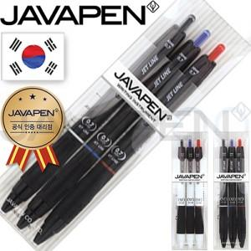

【상세/제작정보】

【인쇄/포장옵션】 | 스티커 / 포장불가능

【공급단가】 | 수량 | 300~ | 500~ | 1,000~ | 3,000~ | 5,000~
*VAT별도 | 0.5 | 1,910원 | 1,880원 | 1,830원 | 1,760원 | 1,690원
 | 0.7 | 1,910원 | 1,880원 | 1,830원 | 1,760원 | 1,690원

【상품 URL】 | https://www.synergygift.co.kr:443/src/goods_detail.php?gdno=22472

